１．チェックマニュアルの目的
１．チェックマニュアルの目的

 | 適正な予定価格の設定のために、積算数量が適切に算出されているか、適正な単価が設定されているかチェックを行うことは、積算業務において欠かすことのできない重要な業務である。 営繕工事積算チェックマニュアル（以下「チェックマニュアル」という。）は、積算数量の精度向上を図るとともに単価等の設定を適切に行えるよう、積算業務の各過程において、チェックすべき項目や数量確認のための数値指標等をとりまとめたものである。 公共工事の発注者は、積算業務の受注者に適正な業務履行を求めなければならず、業務の受注者は、それを発注者に対して証明しなければならない。本マニュアルを活用するに当たっては、設計内容を踏まえ、チェックすべき項目とその発注者への報告時期を、業務の開始時に受発注者間で確認、合意した上で、業務を進めること、また、受注者はチェックしたプロセスを記録に残し、業務の各段階で発注者に説明することが肝要である。

２．チェックマニュアルの構成

（１）チェックマニュアルの構成

 |  | 営繕工事積算チェックマニュアル

 |  |  |  | 建築工事編 |  |  | ①基本情報チェックリスト

 |  |  |  |  |  |  | ②数量算出チェックリスト（新営工事・改修工事）

 |  |  |  |  |  |  | ③数量調書チェックリスト（新営工事・改修工事）

 |  |  |  |  |  |  | ④数量チェックシート（新営工事・改修工事）※建築工事のみ

 |  |  |  |  |  |  | ⑤単価資料等チェックリスト

 |  |  |  |  |  |  | ⑥総括チェックリスト

 |  |  |  |  |  |  | ⑦単価等設定チェックリスト※主に発注者が確認

 |  |  |  | 電気設備工事編 |  |  | ①基本情報チェックリスト

 |  |  |  |  |  |  | ②数量算出チェックリスト（新営工事・改修工事）

 |  |  |  |  |  |  | ③数量調書チェックリスト（新営工事・改修工事）

 |  |  |  |  |  |  | ⑤単価資料等チェックリスト

 |  |  |  |  |  |  | ⑥総括チェックリスト

 |  |  |  |  |  |  | ⑦単価等設定チェックリスト※主に発注者が確認

 |  |  |  | 機械設備工事編 |  |  | ①基本情報チェックリスト

 |  |  |  |  |  |  | ②数量算出チェックリスト（新営工事・改修工事）

 |  |  |  |  |  |  | ③数量調書チェックリスト（新営工事・改修工事）

 |  |  |  |  |  |  | ⑤単価資料等チェックリスト

 |  |  |  |  |  |  | ⑥総括チェックリスト

 |  |  |  |  |  |  | ⑦単価等設定チェックリスト※主に発注者が確認

 |  | ①基本情報チェックリスト
 |  | 適用基準、設計図書に記載された積算上の条件を確認するためのチェック項目。

 |  | ②数量算出チェックリスト
 |  | 受注者（設計事務所等）が積算数量算出書※１作成時に、積算すべき項目の仕様・規格ごとに留意すべき事項。

 |  | ③数量調書チェックリスト
 |  | 受注者（設計事務所等）が積算数量調書※２作成時に、積算すべき項目の仕様・規格ごとに留意すべき事項、数量が少量等の場合に留意すべき事項。

 |  | ④数量チェックシート（建築工事のみ）
 |  | 受注者（設計事務所等）が積算数量調書作成時に計上する積算数量について、過去の工事等から算出された数値指標と比較確認するための計算シート。

 |  | ⑤単価資料等チェックリスト
 |  | 受注者（設計事務所等）が単価資料等※３作成時に、適用条件や見積書の項目等について留意すべき事項。

 |  | ⑥総括チェックリスト
 |  | 受注者（設計事務所等）において責任者による審査時や発注者に進捗状況を報告するにあたり留意すべき事項。 数量に関する基礎的事項及び各段階・成果物提出前に各チェック内容に漏れがないか確認並びに管理技術者による総括事項のチェック項目等 関係者間のコミュニケーションツールとして用いるチェックリスト。

 |  | ⑦単価等設定チェックリスト
 |  | 主に発注者が単価等設定時に、留意すべき事項。

 |  | ※１ 数量算出書：各種数量計算書の総称（各種計算書、各種集計表、積算数量調書が含まれる。）
 |  | ※２ 数量調書：積算数量算出書の数量を内訳書の体裁で構成した資料を指す。
 |  | ※３ 単価資料等：単価等を設定するために参考とする資料を指す。

（２）積算作業におけるチェックフロー（例）
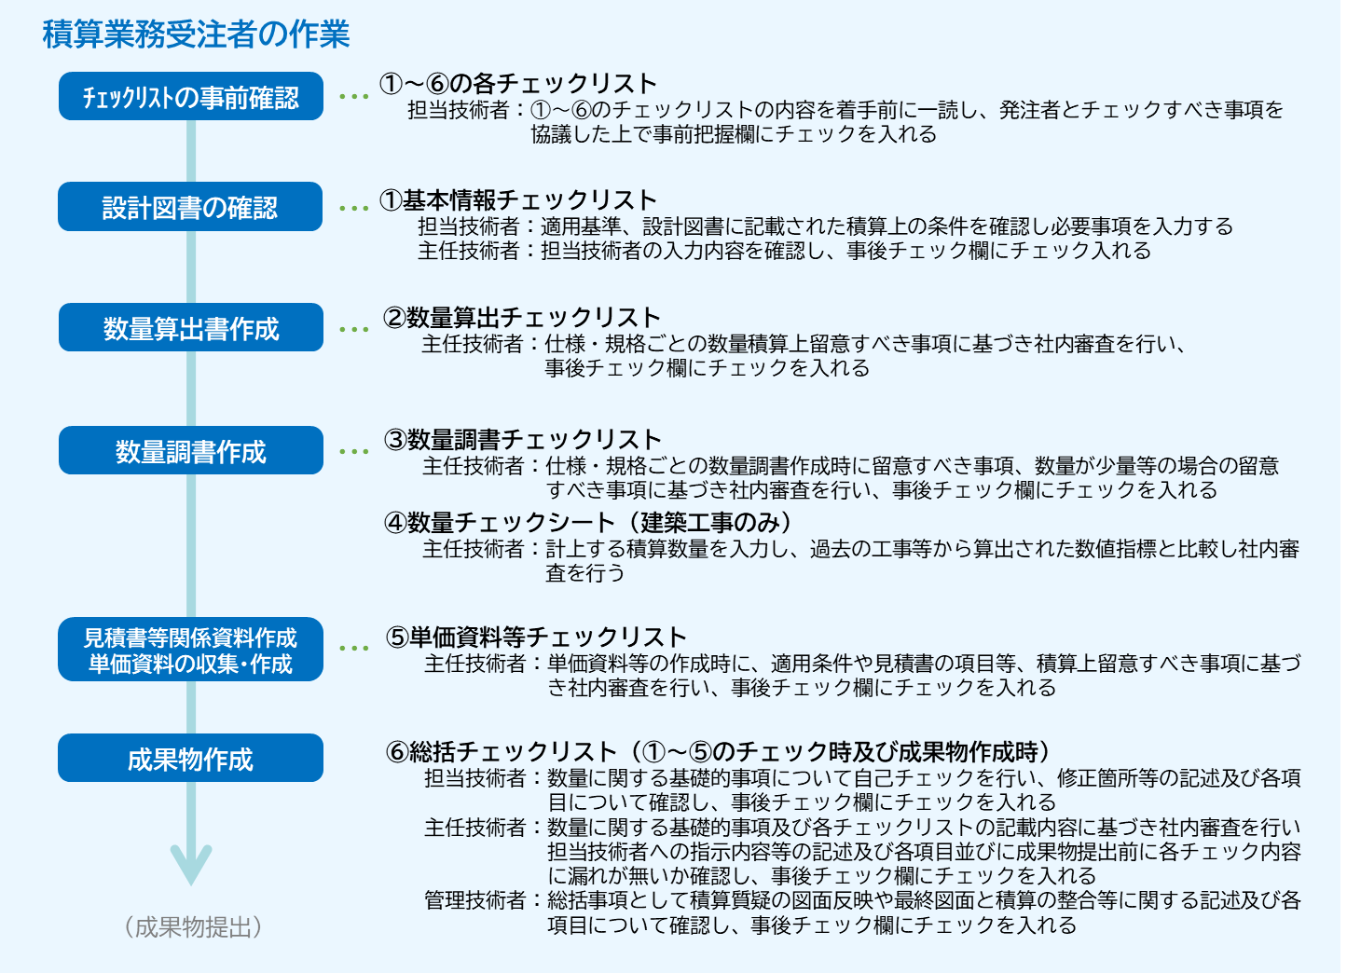

 | ※各チェックリストの発注者への報告時期等は、業務開始時においてプロジェクト毎に受発注者間で協議し決定する。
 | ※業務仕様書において主任技術者が求められていない場合は、積算事務所の主任技術者相当の者が社内審査をおこなう。
３．各チェックリストの確認欄

数量算出チェックリスト |  |  |  |  | 業務受注者が確認を行う。
数量調書チェックリスト |  |  |  |  | 管理技術者※１においては、全体の確認を行い、主任担当技術者（積算）※２及び担当技術者（積算）※３は、以下の記入を行い確認する。
単価資料等チェックリスト
 |  | 事前 把握 |  | ○
 |  |  |  |  | 事前把握： |  |  |  | 担当技術者（積算）が着手前に確認事項を把握し、記入する
 |  | 事後 ﾁｪｯｸ |  | ○

 |  |  |  |  | 事後ﾁｪｯｸ： |  |  |  | 主任担当技術者（積算）が社内審査時に記入する

総括チェックリスト |  |  |  |  | 総括チェックリスト
 |  | 事後 ﾁｪｯｸ |  |  | 事後ﾁｪｯｸ： |  |  |  | 担当技術者（積算）、主任担当技術者（積算）、管理技術者が各段階において記入する

 |  | 数 | 総 |  |  |  |  | 数： | 数量算出書作成時
 |  | ○ | ○ |  |  |  |  | 総： | 積算業務完了時

 |  |  |  |  | ※１ | 管理技術者
 |  |  |  |  |  |  | ： | 業務委託により配置される管理技術者
 |  |  |  |  | ※２ | 主任担当技術者（積算）
 |  |  |  |  |  |  | ： | 業務委託により配置される積算業務の主任担当技術者
 |  |  |  |  | ※３ | 担当技術者（積算）
 |  |  |  |  |  |  | ： | 業務委託により配置される積算業務の担当技術者

 |  |  |  |  | 凡例
 |  |  |  |  |  | ： | チェック項目 |  |  |  | ： | チェック対象外項目
 |  |  |  |  | ○ | ： | 確認済み |  |  | － | ： | 業務対象外

４．適用基準類
 | このチェックマニュアルは以下の基準、標準書式を使用することを前提に作成している。
 | ・公共建築数量積算基準
 | ・公共建築設備数量積算基準
 | ・公共建築工事標準単価積算基準
 | ・公共建築工事内訳書標準書式
 | ・公共建築工事見積標準書式
 | ・公共建築工事見積標準書式
 | ・公共建築工事積算基準等資料

５．数量チェックシートについて

（１）チェック項目
 | 直接仮設、土工、地業、躯体、外部仕上、内部仕上、金属・仕上ユニットなどに分け、積算数量調書の数量と既に完成されたＲＣ造の事務庁舎の標準的な単位当たりの目安数値との積による数量や、各種算出数量との比較を行い数量の妥当性を確認する。

（２）数量チェックシ－トの運用上の注意
 | 建築工事の数量チェックは、建築面積や延床面積当たりの数量や略算方式に基づいて行われている。

 | 数量チェックシートは、過去の事務庁舎（ＲＣ造）の実績データを基に建築面積や延床面積当たりの数量を分析し、標準的な目安の数値として示している。なお、異なる用途の建物であっても準用しチェックを行うことができる。

 | 建築物は、固有性が高いため同一規模（面積）の建物であっても様々な要因により単位面積当たりの数量に相違が見られる。

 | 従って、チェックシートに基づきチェックした判定が、ＮＯであっても計算ミスがない限り間違いではなく、数量が多めな理由、少なめな理由を確認することが重要である。

 | 建物の躯体、外部仕上げ、内部仕上げ数量の変動要因には様々なものがあり、以下に主な変動要因を示す。

 |  | ①建物の形状
 |  |  | ・平面に凹凸がある場合
 |  |  |  | 周長率（建物周長／建築面積）が大きくなるにつれて、数量が大きくなる。
 |  |  | ・階高
 |  |  |  | 階高により躯体、外部仕上げ数量に変動を与える。
 |  |  | ・外部開口部
 |  |  |  | 外部窓の数、窓の形状（単層・連層）により躯体、外部仕上げ数量に変動を与える。
 |  | ②建物用途
 |  |  | 研究施設、住宅施設など間仕切り壁の多い（部屋数）施設などは、一般的に躯体、内部仕上げ数量が多くなる傾向にある。

 |  | ③平面形状
 |  |  | 延床面積に含まれない部分（ピット・槽類、バルコニー・庇）により、躯体、外部、内部仕上げ数量に変動を与える。

（３）数量チェックシ－トによる数量チェック
 | 数量チェックは、営繕工事積算数量チェックシ－トの該当する全てのチェック項目について内訳明細書の数量の転記により行う。

 |  | ①数量が目安の範囲内である場合（「ＯＫ」）
 |  |  | 数量が目安の範囲内であっても変動要因を考慮して数量の大小の傾向をチェックすることが重要である。

 |  | ②数量が目安の範囲内から大きくはずれた場合（「ＮＯ」）
 |  |  | 上記①のチェックによるほか、必要に応じて細部（数量調書）までの確認を行うことが重要であり、以下による。

 |  |  | ・ | 躯体（コンクリート、型枠、鉄筋）に関連する積算数量を階ごと及び部材ごとに整理集計した建築工事躯体集計表により、階別及び部材別の数量のバランスを確認し、異常値がないかの確認を行う。

 |  |  | ・ | 外部仕上げの数量は、変動要因に大きく左右されるため必要に応じて概数算出による確認も行う。

 |  |  | ・ | 内部仕上げの床、天井のように延床面積とほぼ等しくなる数量については、仕上げ集計表により各階別仕上げ面積計と各階の床面積との比較により異常値がないかの確認を行う。

